Sheet1
 |  |  |  |  |  |  |  |  |  |  |  |  |  |  | 常務理事 |  | 事務長 |  |  | 係長 |  | 担当

 |  |  |  | 健康保険 資格情報のお知らせ 再交付申請書

資格情報のお知らせを紛失・棄損したために再交付を希望する場合はご使用ください
ただし、マイナポータルの 【医療保険の資格情報画面】 を参照できる場合は、当該画面で代用可能なため、原則申請は不要です
詳細は、以下留意事項を参照ください
被保険者情報 | 記号・番号 |  |  |  | 記号（左づめ） |  |  |  |  | 番号（左づめ） |  |  |  |  | 生年月日

 |  |  |  |  |  |  |  |  | ― |  |  |  |  |  |  | 1 昭和 2 平成 3 令和

 |  |  |  |  |  |  |  |  |  |  |  |  |  |  |  |  |  |  |  | 年 |  | 月 | 日

 | 氏名 |  |  |  | フリガナ

 | 郵便番号 |  |  |  |  |  |  |  |  | 電話番号

 | 住所
 |  |  |  |  |  |  | 都 | 道

 |  |  |  |  |  |  | 府 | 県

対象者欄 | 対象者
 |  |  |  |  |  | 1 被保険者（本人）分のみ 2 被扶養者（家族）分のみ 3 被保険者（本人）および被扶養者（家族）分

 | 被保険者 | フリガナ |  |  |  |  |  |  |  |  | 生年月日 |  |  |  |  |  |  |  |  | 申請理由
 |  | 氏名
 |  |  | 同上 |  |  |  |  |  |  |  |  | 同上 |  |  |  |  |  |  |  |  | 1.滅失 2.き損 3.その他（ ）

 | 被扶養者① | フリガナ |  |  |  |  |  |  |  |  | 生年月日 |  |  |  |  |  |  |  |  | 申請理由
 |  | 氏名
 |  |  |  |  |  |  |  |  |  |  |  |  | 1 昭和 2 平成 3 令和 |  |  |  |  |  |  |  | 1.滅失 2.き損 3.その他（ ）

 |  |  |  |  |  |  |  |  |  |  |  |  |  | 年 |  | 月 |  |  | 日

 | 被扶養者② | フリガナ |  |  |  |  |  |  |  |  | 生年月日 |  |  |  |  |  |  |  |  | 申請理由
 |  | 氏名
 |  |  |  |  |  |  |  |  |  |  |  |  | 1 昭和 2 平成 3 令和 |  |  |  |  |  |  |  | 1.滅失 2.き損 3.その他（ ）

 |  |  |  |  |  |  |  |  |  |  |  |  |  | 年 |  | 月 |  |  | 日

留意事項
 |  | 資格情報のお知らせは、マイナポータルに登録されている 【医療保険の資格情報画面】で代用可能です。 医療保険の資格情報画面は、スマートフォンなどを用いてマイナポータルへアクセスすることで参照することが可能です。 （右記QRコードからアクセスください。） なお、医療保険の資格情報画面は、マイナポータルのダウンロード機能を用いることであらかじめスマートフォンなどに登録しておくことができます。 医療保険の資格情報画面を参照することが可能な場合は、 資格情報のお知らせ（紙）を携帯することは必須ではないため、紛失したとしても再交付の申請は不要です。 |  |  |  |  |  |  |  |  |  |  | 医療保険の資格情報画面
 |  |  |  |  |  |  |  |  |  |  |  |  |  |  |  |  |  | ➤ QRコード アクセス用
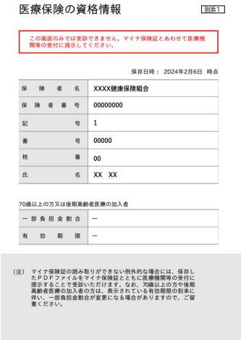

事業主欄 | 上記のとおり被保険者から交付の申請がありましたので届出します。 |  |  |  |  |  |  |  |  |  |  |  |  |  |  |  |  |  | 受付日付印

 | 事業所所在地

 | 事業所名称

 | 事業主氏名

 | 電話番号

社会保険労務士の 提出代行者名記入欄

